Torque Contorl
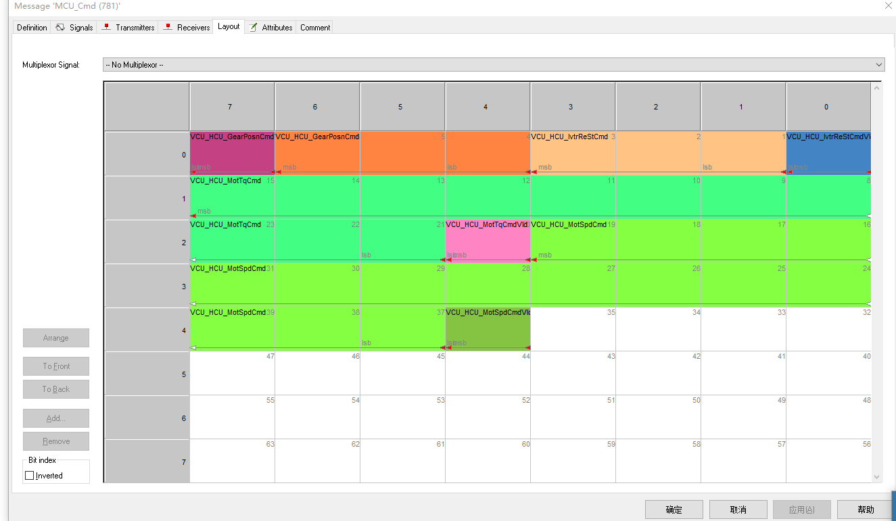
CMD: lenth = 8
CANID | Data0 | Data1 | Data2 | Data3 | Data4 | Data5
0x30D | DataIndex |  |  | Value

ACK: length = 8
CANID | Data0 | Data5
0x7E | 0x00 | 0X00

Description
Name | DataIndex | Type | Value | Description
CmdEnable |  | unit32 | 1 | 0-Inactive, 1-Active

Control Mode |  | unit32 | 1 | 0-Standby，1-TorqueCtrMode

Gear Position Mode |  | unit32 | 4 | 0-init，4 - low

Gear Position Cmd |  | unit32 | 1 | 0-Inactive, 1-Active

Torque Cmd |  | unit32 | 1 | 1-Inactive, 1-Active

Torque |  | float | value | [Unit:NM], Valid when ControlMode

Torque Period

 |  |  |  |  |  |  |  | LSB
Example
step 1
send CmdEnable | uint32
01 7D 07 53 00 00 00 00 | CAN ID | Byte0 |  |  |  |  |  |  |  | Byte1 |  |  |  |  |  |  |  | Byte2 |  |  |  |  |  |  |  | Byte3 |  |  |  |  |  |  |  | Byte4
 | 0x30D | 0 | 1 | 2 | 3 | 4 | 5 | 6 | 7 | 8 | 9 | 10 | 11 | 12 | 13 | 14 | 15 | 16 | 17 | 18 | 19 | 20 | 21 | 22 | 23 | 24 | 25 | 26 | 27 | 28 | 29 | 30 | 31 | 32 | 33 | 34 | 35 | 36 | 37 | 38 | 39
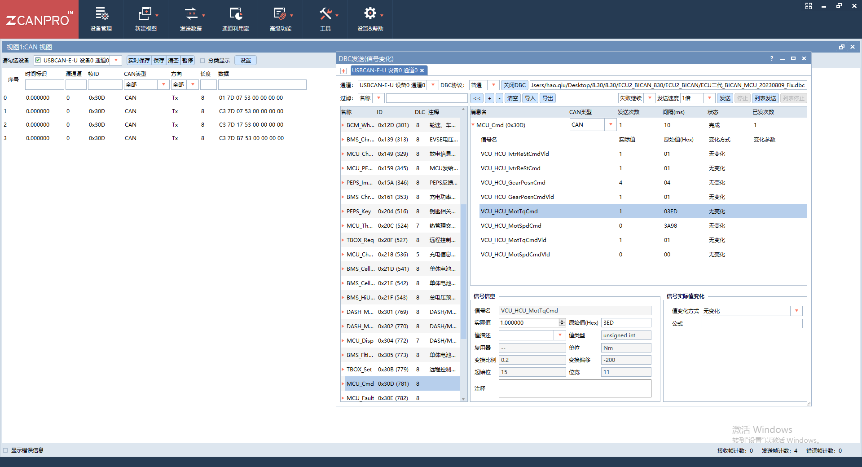
 |  | 1 | 0 | 0 | 0 | 0 | 0 | 0 | 0 | 0 | 0 | 0 | 0 | 0 | 0 | 0 | 0 | 0 | 0 | 0 | 0 | 0 | 0 | 0 | 0 | 0 | 0 | 0 | 0 | 0 | 0 | 0 | 0
 |  | 0 1 |  |  |  |  |  |  |  | 7D |  |  |  |  |  |  |  | 0 7 |  |  |  |  |  |  |  | 53 |  |  |  |  |  |  |  | 0 0
step 2
send Control Mode、Gear Position Mode、Gear Position Cmd | uint32
C3 7D 07 53 00 00 00 00 | CAN ID | Byte0 |  |  |  |  |  |  |  | Byte1 |  |  |  |  |  |  |  | Byte2 |  |  |  |  |  |  |  | Byte3 |  |  |  |  |  |  |  | Byte4
 | 0x30D | 0 | 1 | 2 | 3 | 4 | 5 | 6 | 7 | 8 | 9 | 10 | 11 | 12 | 13 | 14 | 15 | 16 | 17 | 18 | 19 | 20 | 21 | 22 | 23 | 24 | 25 | 26 | 27 | 28 | 29 | 30 | 31 | 32 | 33 | 34 | 35 | 36 | 37 | 38 | 39
 |  | 1 | 1 | 0 | 0 | 0 | 0 | 1 | 1 | 0 | 0 | 0 | 0 | 0 | 0 | 0 | 0 | 0 | 0 | 0 | 0 | 0 | 0 | 0 | 0 | 0 | 0 | 0 | 0 | 0 | 0 | 0 | 0
 |  | C3 |  |  |  |  |  |  |  | 7D |  |  |  |  |  |  |  | 0 7 |  |  |  |  |  |  |  | 53 |  |  |  |  |  |  |  | 0 0
step 3
Torque Cmd |  |  |  |  |  |  |  |  |  |  |  |  |  |  |  |  |  |  |  |  |  | torque Enable | torque unsinge
C3 7D 17 53 00 00 00 00 | CAN ID | Byte0 |  |  |  |  |  |  |  | Byte1 |  |  |  |  |  |  |  | Byte2 |  |  |  |  |  |  |  | Byte3 |  |  |  |  |  |  |  | Byte4
 | 0x30D | 0 | 1 | 2 | 3 | 4 | 5 | 6 | 7 | 8 | 9 | 10 | 11 | 12 | 13 | 14 | 15 | 16 | 17 | 18 | 19 | 20 | 21 | 22 | 23 | 24 | 25 | 26 | 27 | 28 | 29 | 30 | 31 | 32 | 33 | 34 | 35 | 36 | 37 | 38 | 39
 |  | 1 | 1 | 0 | 0 | 0 | 0 | 1 | 1 | 0 | 0 | 0 | 0 | 0 | 0 | 0 | 0 | 0 | 0 | 0 | 0 | 1 | 0 | 0 | 0 | 0 | 0 | 0 | 0 | 0 | 0 | 0 | 0
 |  | C3 |  |  |  |  |  |  |  | 7D |  |  |  |  |  |  |  | 1 7 |  |  |  |  |  |  |  | 53 |  |  |  |  |  |  |  | 0 0
step 4
send Torque |  | Factor;02N.m
C3 7D B7 53 00 00 00 00 | CAN ID | Byte0 |  |  |  |  |  |  |  | Byte1 |  |  |  |  |  |  |  | Byte2 |  |  |  |  |  |  |  | Byte3 |  |  |  |  |  |  |  | Byte4
send 1.0N.m | 0x30D | 0 | 1 | 2 | 3 | 4 | 5 | 6 | 7 | 8 | 9 | 10 | 11 | 12 | 13 | 14 | 15 | 16 | 17 | 18 | 19 | 20 | 21 | 22 | 23 | 24 | 25 | 26 | 27 | 28 | 29 | 30 | 31 | 32 | 33 | 34 | 35 | 36 | 37 | 38 | 39
 |  | 1 | 1 | 0 | 0 | 0 | 0 | 1 | 1 | 1 | 0 | 1 | 1 | 1 | 1 | 1 | 0 | 0 | 0 | 0 | 0 | 1 | 0 | 1 | 1 | 0 | 0 | 0 | 0 | 0 | 0 | 0 | 0
 |  | C3 |  |  |  |  |  |  |  | 7D |  |  |  |  |  |  |  | B 7 |  |  |  |  |  |  |  | 53 |  |  |  |  |  |  |  | 0 0
step 5
send Stop |  |  |  |  |  |  |  |  |  |  |  |  |  |  |  |  |  |  |  |  |  | torque Enable | torque unsinge
C3 7D 17 53 00 00 00 00 | CAN ID | Byte0 |  |  |  |  |  |  |  | Byte1 |  |  |  |  |  |  |  | Byte2 |  |  |  |  |  |  |  | Byte3 |  |  |  |  |  |  |  | Byte4
 | 0x30D | 0 | 1 | 2 | 3 | 4 | 5 | 6 | 7 | 8 | 9 | 10 | 11 | 12 | 13 | 14 | 15 | 16 | 17 | 18 | 19 | 20 | 21 | 22 | 23 | 24 | 25 | 26 | 27 | 28 | 29 | 30 | 31 | 32 | 33 | 34 | 35 | 36 | 37 | 38 | 39
 |  | 1 | 1 | 0 | 0 | 0 | 0 | 1 | 1 | 0 | 0 | 0 | 0 | 0 | 0 | 0 | 0 | 0 | 0 | 0 | 0 | 1 | 0 | 0 | 0 | 0 | 0 | 0 | 0 | 0 | 0 | 0 | 0
 |  | C3 |  |  |  |  |  |  |  | 7D |  |  |  |  |  |  |  | 1 7 |  |  |  |  |  |  |  | 53 |  |  |  |  |  |  |  | 0 0
step 6
send disable
01 7D 07 53 00 00 00 00 | CAN ID | Byte0 |  |  |  |  |  |  |  | Byte1 |  |  |  |  |  |  |  | Byte2 |  |  |  |  |  |  |  | Byte3 |  |  |  |  |  |  |  | Byte4
 | 0x30D | 0 | 1 | 2 | 3 | 4 | 5 | 6 | 7 | 8 | 9 | 10 | 11 | 12 | 13 | 14 | 15 | 16 | 17 | 18 | 19 | 20 | 21 | 22 | 23 | 24 | 25 | 26 | 27 | 28 | 29 | 30 | 31 | 32 | 33 | 34 | 35 | 36 | 37 | 38 | 39
 |  | 0 | 0 | 0 | 0 | 0 | 0 | 0 | 0 | 0 | 0 | 0 | 0 | 0 | 0 | 0 | 0 | 0 | 0 | 0 | 0 | 0 | 0 | 0 | 0 | 0 | 0 | 0 | 0 | 0 | 0 | 0 | 0
 |  | C3 |  |  |  |  |  |  |  | 7D |  |  |  |  |  |  |  | 0 7 |  |  |  |  |  |  |  | 53 |  |  |  |  |  |  |  | 0 0

